类型
SqlServer常用字段类型
 | bit：整型，取值范围[0,1,null]，用于存取布尔值
 | tinyint：整型，取值范围[0~256)
 | smallint：整型，取值范围[-215~215)
 | int：整型，取值范围[-231~231)
 | decimal：精确数值型 ，示例：decimal(8,4); //共8位，小数点右4位
 | numeric：与decimal类似
 | smallmoney：货币型
 | money：货币型
 | float：近似数值型
 | real：近似数值型
 | Smalldatetime：日期时间型，表示从1900年1月1日到2079年6月6日间的日期和时间，精确到一分钟
 | datetime：日期时间型，从1753年1月1日到9999年12月31日间所有的日期和时间数据， 精确到三百分之一秒或3.33毫秒
 | cursor：特殊数据型，包含一个对游标的引用。用在存储过程中，创建表时不能用
 | timestamp：特殊数据型，用来创建一个数据库范围内的唯一数码， 一个表中只能有一个timestamp列，每次插入或修改一行时，timestamp列的值都会改变。
 | Uniqueidentifier：特殊数据型，存储一个全局唯一标识符，即GUID
 | char：字符型，存储指定长度的定长非统一编码型的数据，必须指定列宽，列宽最大为8000 个字符
 | varchar：字符型，存储非统一编码型字符数据，数据类型为变长，要指定该列的最大长度，存储的长度不是列长，而是数据的长度
 | text：字符型，存储大量的非统一编码型字符数据
 | nchar：统一编码字符型，存储定长统一编码字符型数据，能存储4000种字符，统一编码用双字节结构来存储每个字符
 | nvarchar：统一编码字符型，用作变长的统一编码字符型数据
 | ntext：统一编码字符型，用来存储大量的统一编码字符型数据
 | binary：二进制数据类型，存储可达8000 字节长的定长的二进制数据
 | varbinary：二进制数据类型，用来存储可达8000 字节长的变长的二进制数据
 | image：二进制数据类型，用来存储变长的二进制数据

ORACLE的所有字段类型
 | 字段类型 |  | 中文说明 |  |  |  | 限制条件 |  |  |  | 其它说明
 | CHAR |  | 固定长度字符串 |  |  |  | 最大长度2000bytes
 | VARCHAR2 |  | 可变长度的字符串 |  |  |  | 最大长度4000 |  |  |  | 可做索引的最大长度749
 | NCHAR |  | 根据字符集而定的固定长度字符串 |  |  |  | 最大长度2000
 | NVARCHAR2 |  | 根据字符集而定的可变长度字符串 |  |  |  | 最大长度4000
 | DATE |  | 日期（日-月-年） |  |  |  | DD-MM-YY（HH-MI-SS） |  |  |  | 经过严格测试，无千虫问题
 | LONG |  | 超长字符串 |  |  |  | 最大长度2G（231-1） |  |  |  | 足够存储大部头著作
 | RAW |  | 固定长度的二进制数据 |  |  |  | 最大长度2000 |  |  |  | 可存放多媒体图象声音等
 | LONG RAW |  | 可变长度的二进制数据 |  |  |  | 同上
 | BLOB |  | 二进制数据 最大长度4G |  |  |  | 最大长度2G
 | CLOB |  | 字符数据 最大长度4G
 | NCLOB |  | 根据字符集而定的字符数据 |  |  |  | 最大长度4G
 | BFILE |  | 存放在数据库外的二进制数据 |  |  |  | 最大长度4G
 | ROWID |  | 数据表中记录的唯一行号 |  |  |  | 10 |  |  |  | ********.****.****格式，*为0或1
 | NROWID |  | 二进制数据表中记录的唯一行号 |  |  |  | 最大长度4000
 | NUMBER(P,S) |  | 数字类型 |  |  |  | P为整数位，S为小数位
 | DECIMAL(P,S) |  | 数字类型 |  |  |  | P为整数位，S为小数位
 | INTEGER |  | 整数类型 |  |  |  | 小的整数
 | FLOAT |  | 浮点数类型 |  |  |  | NUMBER(38)，双精度
 | REAL |  | 实数类型 |  |  |  | NUMBER(63)，精度更高

类型转换
 | 字段映射
 | 除了自动建立的3个字段外，别的字段都是与代码有对应关系的映射了，xpo默认支持以下几种类型的映射：
 | C# System data type | Advantage | Asa | Ase | DB2 | Firebird | MySQL | MS Access | MSSQL | MSSQL CE | Oracle | Pervasive SQL | Postgre SQL | VistaDB
 | System.Boolean | logical | bit | bit | char(1) | char(1) | bit | bit | bit | bit | number(1,0) | bit | bool | Bit
 | System.Byte | short | tinyint | tinyint | smallint | numeric(3,0) | tinyint unsigned | byte | tinyint | tinyint | number(3,0) | smallint | smallint | Int
 | System.SByte | short | numeric(3,0) | numeric(3,0) | numeric(3,0) | numeric(3,0) | tinyint | short | numeric(3,0) | numeric(3,0) | number(3,0) | numeric(3,0) | smallint | SmallInt
 | System.Char | char(1) | char(1) | nchar(1) | char(1) | char CHARACTER SET UNICODE_FSS | char | char(1) | nchar(1) | nchar(1) | nchar | char(1) | char(1) | NChar
 | System.Decimal | money | money | money | decimal(28,4) | decimal(18,4) | double | currency | money | numeric(19,4) | number(19,5) | decimal(20,4) | decimal(28,8) | Decimal
 | System.Double | double | double precision | double precision | double precision | double precision | double | double | double precision | float | double precision | double | double precision | Float
 | System.Single | double | float | float | float | float | real | single | float | real | float | real | real | Float
 | System.Int16 | short | smallint | smallint | smallint | smallint | smallint | short | smallint | smallint | number(5,0) | smallint | smallint | SmallInt
 | System.UInt16 | integer | numeric(5,0) | numeric(5,0) | numeric(5,0) | numeric(5,0) | smallint unsigned | int | numeric(5,0) | numeric(5,0) | number(5,0) | numeric(5,0) | numeric(5,0) | Int
 | System.Int32 | integer | int | numeric(10,0) | int | integer | int | int | int | int | int | integer | int | Int
 | System.UInt32 | money | numeric(10,0) | numeric(10,0) | numeric(10,0) | numeric(10,0) | int unsigned | decimal(10,0) | numeric(10,0) | numeric(10,0) | numeric(10,0) | numeric(10,0) | numeric(10,0) | BigInt
 | System.Int64 | money | bigint | numeric(20,0) | bigint | bigint | bigint | decimal(20,0) | bigint | bigint | number(20,0) | bigint | bigint | BigInt
 | System.UInt64 | money | numeric(20,0) | numeric(20,0) | numeric(20,0) | numeric(18,0) | bigint unsigned | decimal(20,0) | numeric(20,0) | numeric(20,0) | number(20,0) | numeric(20,0) | numeric(20,0) | BigInt
 | System.Guid | char(36) | UNIQUEIDENTIFIERSTR | char(36) | char(36) | char(36) | char(38) | guid | uniqueidentifier | uniqueidentifier | char(36) | char(36) | char(36) | UniqueIdentifier
 | System.Enum | underlying type | underlying type | underlying type | underlying type | underlying type | underlying type | underlying type | underlying type | underlying type | underlying type | underlying type | underlying type | underlying type
 | System.String | char | varchar | nvarchar | varchar | char varying | varchar | varchar | nvarchar | nvarchar | nvarchar2 | varchar | varchar | NVarChar
 | System.DateTime | timestamp | datetime | datetime | timestamp | timestamp | datetime | datetime | datetime | datetime | date | timestamp | timestamp | DateTime
 | System.TimeSpan | double | double precision | double precision | double precision | double precision | double | double | double precision | float | double precision | double | double precision | Float
 | System.Byte[] | blob | image | image | blob | blob | LONGBLOB | longbinary | image, in SQL Server | image | blob | longvarbinary | bytea | VarBinary
 |  |  |  |  |  |  |  |  | versions prior to 2005;
 |  |  |  |  |  |  |  |  | otherwise - varbinary
 | Unlimited size string | memo | text | text | clob | BLOB SUB_TYPE TEXT | longtext | LONGTEXT | ntext, in SQL Server | ntext | nclob | longvarchar | text | NText
 |  |  |  |  |  |  |  |  | versions prior to 2005;
 |  |  |  |  |  |  |  |  | otherwise - nvarchar

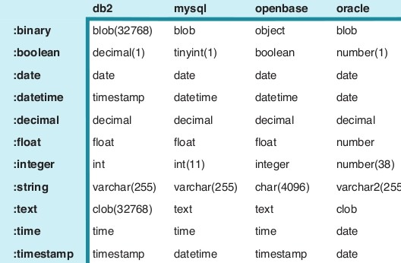
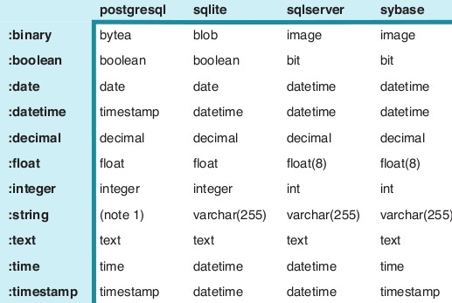
 | 对照图2：

关于数据库建表时字段数据类型
 | 基础：
 | char、varchar、text和nchar、nvarchar、ntext的区别
 | 1、CHAR。CHAR存储定长数据很方便，CHAR字段上的索引效率级高，比如定义char(10)，那么不论你存储的数据是否达到了10个字节，都要占去10个字节的空间,不足的自动用空格填充。
 | 2、VARCHAR。存储变长数据，但存储效率没有CHAR高。如果一个字段可能的值是不固定长度的，我们只知道它不可能超过10个字符，把它定义为 VARCHAR(10)是最合算的。
 | VARCHAR类型的实际长度是它的值的实际长度+1。为什么“+1”呢？这一个字节用于保存实际使用了多大的长度。从空间上考虑，用varchar合适；从效率上考虑，用char合适，关键是根据实际情况找到权衡点。
 | 3、TEXT。text存储可变长度的非Unicode数据，最大长度为2^31-1(2,147,483,647)个字符。
 | 4、NCHAR、NVARCHAR、NTEXT。这三种从名字上看比前面三种多了个“N”。它表示存储的是Unicode数据类型的字符。我们知道字符中，英文字符只需要一个字节存储就足够了，但汉字众多，
 | 需要两个字节存储，英文与汉字同时存在时容易造成混乱，Unicode字符集就是为了解决字符集这种不兼容的问题而产生的，它所有的字符都用两个字节表示，即英文字符也是用两个字节表示。
 | nchar、nvarchar的长度是在1到4000之间。和char、varchar比较起来，nchar、nvarchar则最多存储4000个字符，不论是英文还是汉字；而char、varchar最多能存储8000个英文，4000个汉字。
 | 可以看出使用nchar、nvarchar数据类型时不用担心输入的字符是英文还是汉字，较为方便，但在存储英文时数量上有些损失。
 | 进一步学习：
 | char、varchar、text、ntext、bigint、int、smallint、tinyint和bit的区别及数据库的数据类型
 | Varchar 对每个英文(ASCII)字符都占用2个字节，对一个汉字也只占用两个字节
 | char 对英文(ASCII)字符占用1个字节，对一个汉字占用2个字节Varchar 的类型不以空格填满，比如varchar(100)，但它的值只是"qian",则它的值就是"qian"而char 不一样，比如char(100),它的值是"qian"，
 | 而实际上它在数据库中是"qian "(qian后共有96个空格，就是把它填满为100个字节)。由于char是以固定长度的，所以它的速度会比varchar快得多!但程序处理起来要麻烦一点，要用trim之类的函数把两边的空格去掉!
 | ntext
 | 可变长度 Unicode 数据的最大长度为 230 - 1 (1,073,741,823) 个字符。存储大小是所输入字符个数的两倍（以字节为单位）。ntext 在 SQL-92 中的同义词是 national text。

 | text
 | 服务器代码页中的可变长度非 Unicode 数据的最大长度为 231-1 (2,147,483,647) 个字符。当服务器代码页使用双字节字符时，存储量仍是 2,147,483,647 字节。
 | 存储大小可能小于 2,147,483,647 字节（取决于字符串）。
 | bigint：从-2^63(-9223372036854775808)到2^63-1(9223372036854775807)的整型数据，存储大小为 8 个字节。
 | int：从-2^31(-2,147,483,648)到2^31-1(2,147,483,647)的整型数据，存储大小为 4 个字节。

 | smallint：从-2^15(-32,768)到2^15-1(32,767)的整数数据，存储大小为 2 个字节。

 | tinyint：从0到255的整数数据，存储大小为 1 字节。

 | bit：1或0的整数数据，存储大小为 1 字节。
 | Unicode 数据
 | 在 Microsoft SQL Server 2000 中，传统上非 Unicode 数据类型允许使用由特定字符集定义的字符。字符集是在安装 SQL Server 时选择的，不能更改。使用 Unicode 数据类型，
 | 列可存储由 Unicode 标准定义的任何字符，包含由不同字符集定义的所有字符。Unicode 数据类型需要相当于非 Unicode 数据类型两倍的存储空间。
 | Unicode 数据使用 SQL Server 中的 nchar、varchar 和 ntext 数据类型进行存储。对于存储来源于多种字符集的字符的列，可采用这些数据类型。当列中各项所包含的 Unicode 字符数不同时（至多为 4000），
 | 使用 nvarchar 类型。当列中各项为同一固定长度时（至多为 4000 个 Unicode 字符），使用 nchar 类型。当列中任意项超过 4000 个 Unicode字符时，使用 ntext 类型。
 | 说明：SQL Server 的 Unicode 数据类型是基于 SQL-92 标准中的国家字符数据类型。SQL-92 使用前缀字符 n 标识这些数据类型及其值。

 | 数据类型：
 | 数据类弄是数据的一种属性，表示数据所表示信息的类型。任何一种计算机语言都定义了自己的数据类型。当然，不同的程序语言都具有不同的特点，所定义的数据类型的各类和名称都或多或少有些不同。
 | SQL Server 提供了 25 种数据类型：
 | ·Binary [(N)]
 | ·Varbinary [(N)]
 | ·Char [(N)]
 | ·Varchar[(N)]
 | ·Nchar[(N)]
 | ·Nvarchar[(N)]
 | ·Datetime
 | ·Smalldatetime
 | ·Decimal[(p[,s])]
 | ·Numeric[(p[,s])]
 | ·Float[(N)]
 | ·Real
 | ·Int
 | ·Smallint
 | ·Tinyint
 | ·Money
 | ·Smallmoney
 | ·Bit
 | ·Cursor
 | ·Sysname
 | ·Timestamp
 | ·Uniqueidentifier
 | ·Text
 | ·Image
 | ·Ntext

 | (1)二进制数据类型
 | 二进制数据包括 Binary、Varbinary 和 Image.
 | Binary 数据类型既可以是固定长度的(Binary),也可以是变长度的。
 | Binary[(N)] 是 n 位固定的二进制数据。其中，n 的取值范围是从 1 到 8000。其存储窨的大小是 n + 4 个字节。
 | Varbinary[(N)] 是 n 位变长度的二进制数据。其中，n 的取值范围是从 1 到 8000。其存储窨的大小是 n + 4个字节，不是 n 个字节。
 | 在 Image 数据类型中存储的数据是以位字符串存储的，不是由 SQL Server 解释的，必须由应用程序来解释。例如，应用程序可以使用 BMP、TIEF、GIF 和 JPEG 格式把数据存储在 Image 数据类型中。
 | (2)字符数据类型
 | 字符数据的类型包括 Char，Varchar 和 Text。
 | 字符数据是由任何字母、符号和数字任意组合而成的数据。
 | Varchar 是变长字符数据，其长度不超过 8KB。Char 是定长字符数据，其长度最多为 8KB。超过 8KB 的ASCII 数据可以使用Text 数据类型存储。例如:因为 Html 文档全部都是 ASCII 字符，并且在一般情况下长度超过 8KB，所以这些文档可以 Text 数据类型存储在 SQL Server 中。
 | (3)Unicode 数据类型
 | Unicode 数据类型包括 Nchar,Nvarchar 和Ntext。
 | 在 Microsoft SQL Server 中，传统的非 Unicode 数据类型允许使用由特定字符集定义的字符。在 SQL Server 安装过程中，允许选择一种字符集。使用 Unicode 数据类型，列中可以存储任何由Unicode 标准定义的字符。在 Unicode 标准中，包括了以各种字符集定义的全部字符。使用Unicode 数据类型，所占的空间是使用非 Unicode 数据类型所占用的空间大小的两倍。
 | 在 SQL Server 中，Unicode 数据以 Nchar、Nvarchar 和 Ntext 数据类型存储。使用这种字符类型存储的列可以存储多个字符集中的字符。当列的长度变化时，应该使用 Nvarchar 字符类型，这时最多可以存储 4000 个字符。当列的长度固定不变时，应该使用 Nchar 字符类型，同样，这时最多可以存储 4000 个字符。当使用 Ntext 数据类型时，该列可以存储多于 4000 个字符。
 | (4)日期和时间数据类型
 | 日期和时间数据类型包括 Datetime 和 Smalldatetime 两种类型。
 | 日期和时间数据类型由有效的日期和时间组成。例如，有效的日期和时间数据包括"4/01/98 12:15:00:00:00 PM"和"1:28:29:15:01 AM 8/17/98"。前一个数据类型是日期在前，时间在后一个数据类型是霎时间在前，日期在后。在 Microsoft SQL Server 中，日期和时间数据类型包括Datetime 和 Smalldatetime 两种类型时，所存储的日期范围是从 1753 年 1 月 1 日开始，到 9999 年12 月 31 日结束(每一个值要求 8 个存储字节)。使用 Smalldatetime 数据类型时，所存储的日期范围是 1900 年 1 月 1日 开始，到 2079 年 12 月 31 日结束(每一个值要求 4 个存储字节)。
 | 日期的格式可以设定。设置日期格式的命令如下：
 | Set DateFormat {format | @format _var|
 | 其中，format | @format_var 是日期的顺序。有效的参数包括 MDY、DMY、YMD、YDM、MYD 和 DYM。在默认情况下，日期格式为 MDY。
 | 例如，当执行 Set DateFormat YMD 之后，日期的格式为年 月 日 形式；当执行 Set DateFormat DMY 之后，日期的格式为 日 月有年 形式
 | （5）数字数据类型
 | 数字数据只包含数字。数字数据类型包括正数和负数、小数（浮点数）和整数 。
 | 整数由正整数和负整数组成，例如 39、25、0-2 和 33967。在 Micrsoft SQL Server 中，整数存储的数据类型是 Int，Smallint 和 Tinyint。Int 数据类型存储数据的范围大于 Smallint 数据类型存储数据的范围，而 Smallint 据类型存储数据的范围大于 Tinyint 数据类型存储数据的范围。使用 Int 数据狗昔存储数据的范围是从 -2 147 483 648 到 2 147 483 647（每一个值要求 4个字节存储空间）。使用 Smallint 数据类型时，存储数据的范围从 -32 768 到 32 767（每一个值要求2个字节存储空间）。使用 Tinyint 数据类型时，存储数据的范围是从0 到255（每一个值要求1个字节存储空间）。
 | 精确小娄数据在 SQL Server 中的数据类型是 Decimal 和 Numeric。这种数据所占的存储空间根据该数据的位数后的位数来确定。
 | 在SQL Server 中，近似小数数据的数据类型是 Float 和 Real。例如，三分之一这个分数记作。3333333，当使用近似数据类型时能准确表示。因此，从系统中检索到的数据可能与存储在该列中数据不完全一样。
 | （6）货币数据表示正的或者负的货币数量 。在 Microsoft SQL Server 中，货币数据的数据类型是Money 和 Smallmoney。Money 数据类型要求 8 个存储字节，Smallmoney 数据类型要求 4 个存储字节。
 | （7）特殊数据类型
 | 特殊数据类型包括前面没有提过的数据类型。特殊的数据类型有3种，即 Timestamp、Bit 和 Uniqueidentifier。
 | Timestamp 用于表示SQL Server 活动的先后顺序，以二进投影的格式表示。Timestamp 数据与插入数据或者日期和时间没有关系。
 | Bit 由 1 或者 0 组成。当表示真或者假、ON 或者 OFF 时，使用 Bit 数据类型。例如，询问是否是每一次访问的客户机请求可以存储在这种数据类型的列中。
 | Uniqueidentifier 由 16 字节的十六进制数字组成，表示一个全局唯一的。当表的记录行要求唯一时，GUID是非常有用。例如，在客户标识号列使用这种数据类型可以区别不同的客户。

常用数据库的字段类型及大小
 | Oracle/MSSQL/Mysql 常用数据库的字段类型及大小
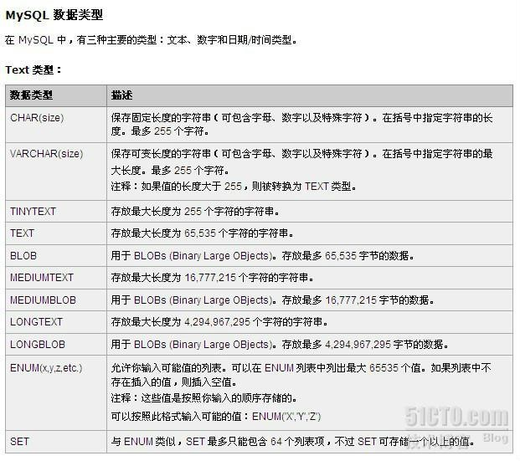
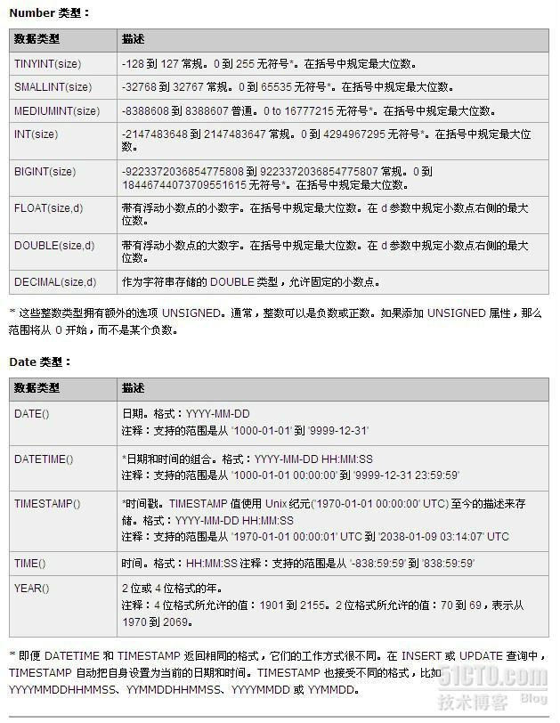
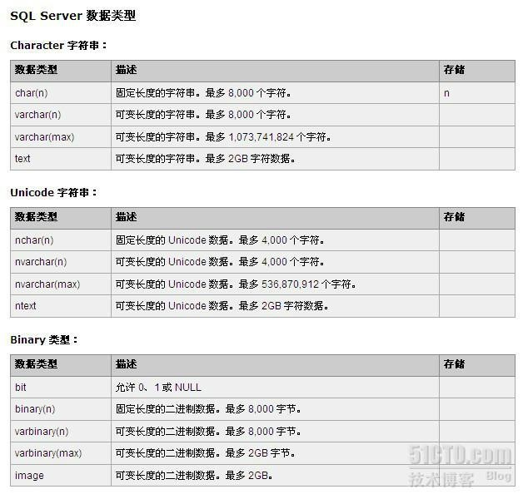
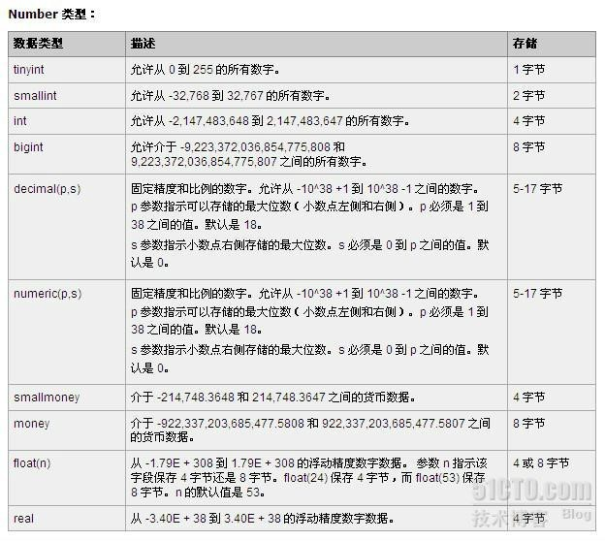
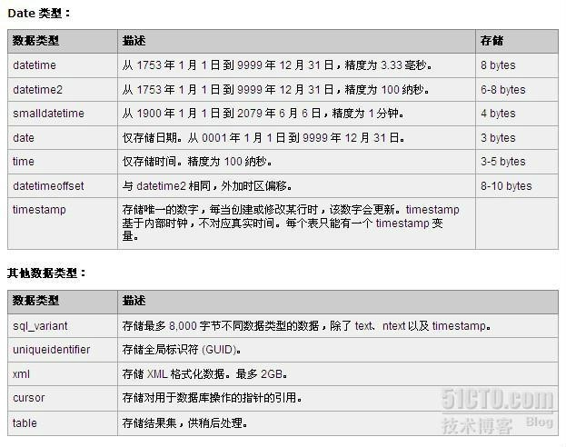

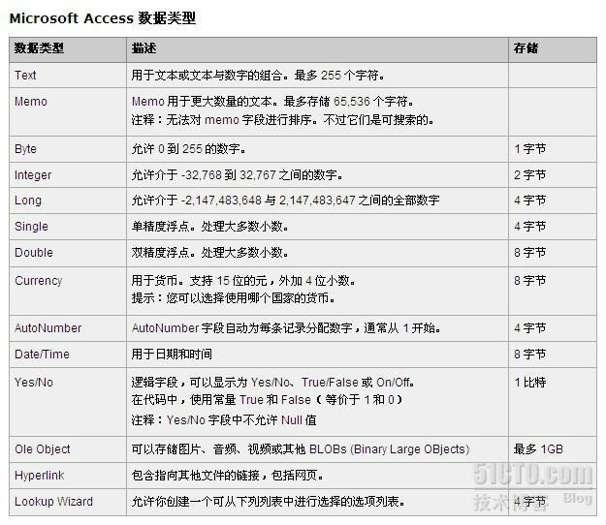

 | ORACLE的数据类型
 | 常用的数据库字段类型如下：
 | 字段类型 中文说明 限制条件 其它说明
 | CHAR 固定长度字符串 最大长度2000 bytes `
 | VARCHAR2 可变长度的字符串 最大长度4000 bytes 可做索引的最大长度749
 | NCHAR 根据字符集而定的固定长度字符串 最大长度2000 bytes
 | NVARCHAR2 根据字符集而定的可变长度字符串 最大长度4000 bytes
 | DATE 日期（日-月-年） DD-MM-YY（HH-MI-SS） 经过严格测试，无千虫问题
 | LONG 超长字符串 最大长度2G（231-1） 足够存储大部头著作
 | RAW 固定长度的二进制数据 最大长度2000 bytes 可存放多媒体图象声音等
 | LONG RAW 可变长度的二进制数据 最大长度2G 同上
 | BLOB 二进制数据 最大长度4G CLOB 字符数据 最大长度4G
 | NCLOB 根据字符集而定的字符数据 最大长度4G
 | BFILE 存放在数据库外的二进制数据 最大长度4G
 | ROWID 数据表中记录的唯一行号 10 bytes **.*.*格式，*为0或1
 | NROWID 二进制数据表中记录的唯一行号 最大长度4000 bytes
 | NUMBER(P,S) 数字类型 P为整数位，S为小数位
 | DECIMAL(P,S) 数字类型 P为整数位，S为小数位
 | INTEGER 整数类型 小的整数 FLOAT 浮点数类型
 | NUMBER(38)，双精度
 | REAL 实数类型
 | NUMBER(63)，精度更高
 | Oracle支持的数据类型可以分为三个基本种类：字符数据类型、数字数据类型以及表示其它数据的数据类型。
 | 字符数据类型
 | CHAR CHAR数据类型存储固定长度的子符值。一个CHAR数据类型可以包括1到2000个字符。如果对CHAR没有明确地说明长度，它的默认长度则设置为1.如果对某个CHAR类型变量赋值，其长度小于规定的长度，那么Oracle自动用空格填充。
 | VARCHAR2存储可变长度的字符串。虽然也必须指定一个VARCHAR2数据变量的长度，但是这个长度是指对该变量赋值的的最大长度而非实际赋值长度。不需要用空格填充。最多可设置为4000个字符。
 | 因为VARCHAR2数据类型只存储为该列所赋的字符（不加空格），所以VARCHAR2需要的存储空间比CHAR数据类型要小。
 | Oracle推荐使用VARCHAR2
 | NCHAR和NVARCHAR2 NCHAR和NVARCHAR2数据类型分别存储固定长度与可变长度的字符数据，但是它们使用的是和数据库其他类型不同的字符集。在创建数据库时，需要指 定所使用的字符集，以便对数据库中数据进行编码。还可以指定一个辅助的字符集［即本地语言集（National Language Set，简称NLS）］。NCHAR和NVARCHAR2类型的列使用辅助字符集。
 | 在Oracle9i中，可以以字符而不是字节为单位来表示NCHAR和NVARCHAR2列的长度。
 | LONG LONG数据类型可以存放2GB的字符数据，它是从早期版本中继承来的。现在如果想存储大容量的数据，Oracle推荐使用CLOB和NCLOB数据类型。在表和SQL语句中使用LONG类型有许多限制。
 | CLOB和NCLOB CLOB和NCLOB数据类型可以存储多达4GB的字符数据。NCLOB数据类型可存储NLS数据。
 | 数字数据类型
 | Oracle使用标准、可变长度的内部格式来存储数字。这个内部格式精度可以高达38位。
 | NUMBER数据类型可以有两个限定符，如：
 | column NUMBER （ precision， scale）
 | precision表示数字中的有效位。如果没有指定precision的话，Oracle将使用38作为精度。
 | scale表示数字小数点右边的位数，scale默认设置为0. 如果把scale设成负数，Oracle将把该数字取舍到小数点左边的指定位数。
 | 日期数据类型
 | Oracle标准日期格式为：DD-MON-YY HH：MI：SS
 | 通过修改实例的参数NLS_DATE_FORMAT，可以改变实例中插入日期的格式。在一个会话期间，可以通过ALTER SESSION SQL命令来修改日期，或者通过使用SQL语句的TO_DATE表达式中的参数来更新一个特定值。
 | 其它的数据类型
 | RAW和LONG RAW RAW和LONG RAW数据类型主要用于对数据库进行解释。指定这两种类型时，Oracle以位的形式来存储数据。RAW数据类型一般用于存储有特定格式的对象，如位图。 RAW数据类型可占用2KB的空间，而LONG RAW数据类型则可以占用2GB大小。
 | ROWID ROWID是一种特殊的列类型，称之为伪列（pseudocolumn）。ROWID伪列在SQL SELECT语句中可以像普通列那样被访问。Oracle数据库中每行都有一个伪列。ROWID表示行的地址，ROWID伪列用ROWID数据类型定义。
 | ROWID与磁盘驱动的特定位置有关，因此，ROWID是获得行的最快方法。但是，行的ROWID会随着卸载和重载数据库而发生变化，因此建议不要在事务 中使用ROWID伪列的值。例如，一旦当前应用已经使用完记录，就没有理由保存行的ROWID.不能通过任何SQL语句来设置标准的ROWID伪列的值。
 | 列或变量可以定义成ROWID数据类型，但是Oracle不能保证该列或变量的值是一个有效的ROWID.
 | LOB
 | LOB（大型对象）数据类型，可以保存4GB的信息。LOB有以下3种类型：
 | 。CLOB，只能存储字符数据
 | 。NCLOB，保存本地语言字符集数据
 | 。BLOB，以二进制信息保存数据
 | 可以指定将一个LOB数据保存在Oracle数据库内，还是指向一个包含次数据的外部文件。
 | LOB可以参与事务。管理LOB中的数据必须通过DBMS_LOB PL/SQL内置软件包或者OCI接口。
 | 为了便于将LONG数据类型转换成LOB，Oracle9i包含许多同时支持LOB和LONG的函数，还包括一个ALTER TABLE语句的的新选择，它允许将LONG数据类型自动转换成LOB.
 | BFILE
 | BFILE数据类型用做指向存储在Oracle数据库以外的文件的指针。
 | XMLType
 | 作为对XML支持的一部分，Oracle9i包含了一个新的数据类型XMLType.定义为XMLType的列将存储一个在字符LOB列中的XML文档。有许多内置的功能可以使你从文当中抽取单个节点，还可以在XMLType文档中对任何节点创建索引。
 | 用户自定义数据
 | 从Oracle8以后，用户可以定义自己的复杂数据类型，它们由Oracle基本数据类型组合而成。
 | AnyType、AnyData和AnyDataSet
 | Oracle包括3个新的数据类型，用于定义在现有数据类型之外的数据结构。其中每种数据类型必须用程序单元来定义，以便让Oracle9i知道如何处理这些类型的特定实现。
 | 类型转换
 | Oracle会自动将某些数据类型转换成其他的数据类型，转换取决于包括该值的SQL语句。
 | 数据转换还可以通过Oracle的类型转换函数显示地进行。
 | 连接与比较
 | 在大多数平台上Oracle SQL中的连接操作符用两条竖线（||）表示。连接是将两个字符值连接。Oracle的自动类型转换功能使得两个数字值也可以进行连接。
 | NULL
 | NULL值是关系数据库的重要特征之一。实际上，NULL不代表任何值，它表示没有值。如果要创建表的一个列，而这个列必须有值，那么应将它指定为NOT NULL，这表示该列不能包含NULL值。
 | 任何数据类型都可以赋予NULL值。NULL值引入了SQL运算的三态逻辑。如果比较的一方是NULL值，那么会出现3种状态：TURE、FALSE以及两者都不是。
 | 因为NULL值不等于0或其他任何值，所以测试某个数据是否为NULL值只能通过关系运算符IS NULL来进行。
 | NULL值特别适合以下情况：当一个列还未赋值时。如果选择不使用NULL值，那么必须对行的所有列都要赋值。这实际上也取消了某列不需要值的可能性，同时对它赋的值也很容易产生误解。这种情况则可能误导终端用户，并且导致累计操作的错误结果。
 | SQL SERVER 数据类型详解
 | 数据类型类型描述
 | 1)二进制数据类型
 | 二进制数据包括 Binary、Varbinary 和 Image
 | Binary 数据类型既可以是固定长度的(Binary),也可以是变长度的。
 | Binary[(n)] 是 n 位固定的二进制数据。其中，n 的取值范围是从 1 到 8000。其存储窨的大小是 n + 4 个字节。
 | Varbinary[(n)] 是 n 位变长度的二进制数据。其中，n 的取值范围是从 1 到 8000。其存储窨的大小是 n + 4个字节，不是n 个字节。
 | 在 Image 数据类型中存储的数据是以位字符串存储的，不是由 SQL Server 解释的，必须由应用程序来解释。例如，应用程序可以使用BMP、TIEF、GIF 和 JPEG 格式把数据存储在 Image 数据类型中。
 | (2)字符数据类型
 | 字符数据的类型包括 Char，Varchar 和 Text
 | 字符数据是由任何字母、符号和数字任意组合而成的数据。
 | Varchar 是变长字符数据，其长度不超过 8KB。Char 是定长字符数据，其长度最多为 8KB。超过 8KB 的ASCII 数据可以使用Text数据类型存储。例如，因为 Html 文档全部都是 ASCII 字符，并且在一般情况下长度超过 8KB，所以这些文档可以 Text 数据类型存储在SQL Server 中。
 | (3)Unicode 数据类型
 | Unicode 数据类型包括 Nchar,Nvarchar 和Ntext
 | 在 Microsoft SQL Server 中，传统的非 Unicode 数据类型允许使用由特定字符集定义的字符。在 SQL Server安装过程中，允许选择一种字符集。使用 Unicode 数据类型，列中可以存储任何由Unicode 标准定义的字符。在 Unicode 标准中，包括了以各种字符集定义的全部字符。使用Unicode数据类型，所战胜的窨是使用非 Unicode 数据类型所占用的窨大小的两倍。
 | 在 SQL Server 中，Unicode 数据以 Nchar、Nvarchar 和 Ntext 数据类型存储。使用这种字符类型存储的列可以存储多个字符集中的字符。当列的长度变化时，应该使用Nvarchar 字符类型，这时最多可以存储 4000 个字符。当列的长度固定不变时，应该使用 Nchar 字符类型，同样，这时最多可以存储4000 个字符。当使用 Ntext 数据类型时，该列可以存储多于 4000 个字符。
 | (4)日期和时间数据类型
 | 日期和时间数据类型包括 Datetime 和 Smalldatetime两种类型
 | 日期和时间数据类型由有效的日期和时间组成。例如，有效的日期和时间数据包括“4/01/98 12:15:00:00:00 PM”和“1:28:29:15:01AM 8/17/98”。前一个数据类型是日期在前，时间在后一个数据类型是霎时间在前，日期在后。在 Microsoft SQL Server中，日期和时间数据类型包括Datetime 和 Smalldatetime 两种类型时，所存储的日期范围是从 1753 年 1 月 1 日开始，到9999 年12 月 31 日结束(每一个值要求 8 个存储字节)。使用 Smalldatetime 数据类型时，所存储的日期范围是 1900年 1 月 1日 开始，到 2079 年 12 月 31 日结束(每一个值要求 4 个存储字节)。
 | 日期的格式可以设定。设置日期格式的命令如下：
 | Set DateFormat {format | @format _var|
 | 其中，format | @format_var 是日期的顺序。有效的参数包括 MDY、DMY、YMD、YDM、MYD 和 DYM。在默认情况下，日期格式为MDY。
 | 例如，当执行 Set DateFormat YMD 之后，日期的格式为年 月 日 形式；当执行 Set DateFormat DMY 之后，日期的格式为日 月有年 形式
 | （5）数字数据类型
 | 数字数据只包含数字。数字数据类型包括正数和负数、小数（浮点数）和整数
 | 整数由正整数和负整数组成，例如 39、25、0-2 和 33967。在 Micrsoft SQL Server 中，整数存储的数据类型是
 | Int，Smallint和 Tinyint。
 | Int 数据类型存储数据的范围大于 Smallint 数据类型存储数据的范围，而 Smallint 据类型存储数据的范围大于Tinyint 数据类型存储数据的范围。使用 Int 数据狗昔存储数据的范围是从 -2 147 483 648 到 2 147 483 647（每一个值要求4个字节存储空间）。使用 Smallint 数据类型时，存储数据的范围从 -32 768 到 32 767（每一个值要求2个字节存储空间）。使用Tinyint 数据类型时，存储数据的范围是从0 到255（每一个值要求1个字节存储空间）。
 | 精确小娄数据在 SQL Server 中的数据类型是Decimal 和 Numeric。这种数据所占的存储空间根据该数据的位数后的位数来确定。
 | 在SQL Server 中，近似小数数据的数据类型是Float 和 Real。例如，三分之一这个分数记作。3333333，当使用近似数据类型时能准确表示。因此，从系统中检索到的数据可能与存储在该列中数据不完全一样。
 | （6）货币数据表示正的或者负的货币数量 。
 | 在 Microsoft SQL Server 中，货币数据的数据类型是Money 和 Smallmoney Money数据类型要求 8 个存储字节，Smallmoney 数据类型要求 4 个存储字节。
 | （7）特殊数据类型
 | 特殊数据类型包括前面没有提过的数据类型。特殊的数据类型有3种，即 Timestamp、Bit 和 Uniqueidentifier。
 | Timestamp 用于表示SQL Server 活动的先后顺序，以二进投影的格式表示。Timestamp 数据与插入数据或者日期和时间没有关系。
 | Bit 由 1 或者 0 组成。当表示真或者假、ON 或者 OFF 时，使用 Bit 数据类型。例如，询问是否是每一次访问的客户机请求可以存储在这种数据类型的列中。
 | Uniqueidentifier 由 16 字节的十六进制数字组成，表示一个全局唯一的。当表的记录行要求唯一时，GUID是非常有用。例如，在客户标识号列使用这种数据类型可以区别不同的客户。 2.用户定义的数据类型
 | 用户定义的数据类型基于在 Microsoft SQL Server 中提供的数据类型。当几个表中必须存储同一种数据类型时，并且为保证这些列有相同的数据类型、长度和可空性时，可以使用用户定义的数据类型。例如，可定义一种称为 postal_code 的数据类型，它基于 Char 数据类型。
 | 当创建用户定义的数据类型时，必须提供三个数：数据类型的名称、所基于的系统数据类型和数据类型的可空性。
 | （1）创建用户定义的数据类型
 | 创建用户定义的数据类型可以使用 Transact-SQL 语句。系统存储过程 sp_addtype 可以来创建用户定义的数据类型。其语法形式如下：
 | sp_addtype {type},[,system_data_bype][,’null_type’]
 | 其中，type 是用户定义的数据类型的名称。system_data_type 是系统提供的数据类型，例如 Decimal、Int、Char 等等。 null_type 表示该数据类型是如何处理空值的，必须使用单引号引起来，例如’NULL’、’NOT NULL’或者’NONULL’。
 | 例子：
 | Use cust
 | Exec sp_addtype ssn,’Varchar(11)’,”Not Null’
 | 创建一个用户定义的数据类型 ssn，其基于的系统数据类型是变长为11 的字符，不允许空。
 | 例子：
 | Use cust
 | Exec sp_addtype birthday,datetime,’Null’
 | 创建一个用户定义的数据类型 birthday，其基于的系统数据类型是 DateTime，允许空。
 | 例子：
 | Use master
 | Exec sp_addtype telephone,’varchar(24),’Not Null’
 | Eexc sp_addtype fax,’varchar(24)’,’Null’
 | 创建两个数据类型，即 telephone 和 fax
 | （2）删除用户定义的数据类型
 | 当用户定义的数据类型不需要时，可删除。删除用户定义的数据类型的命令是 sp_droptype {‘type’}。
 | 例子：
 | Use master
 | Exec sp_droptype ‘ssn’
 | 注意：当表中的列还正在使用用户定义的数据类型时，或者在其上面还绑定有默认或者规则时，这种用户定义的数据类型不能删除。
 | SQL SERVER的字段类型说明
 | 以下为SQL SERVER7.0以上版本的字段类型说明。SQL SERVER6.5的字段类型说明请参考SQL SERVER提供的说明。
 | 字段类型描述
 | bit 0或1的整型数字
 | int 从-2^31(-2,147,483,648)到2^31(2,147,483,647)的整型数字
 | smallint 从-2^15(-32,768)到2^15(32,767)的整型数字
 | tinyint 从0到255的整型数字
 | decimal 从-10^38到10^38-1的定精度与有效位数的数字
 | numeric decimal的同义词
 | money 从-2^63(-922,337,203,685,477.5808)到2^63-1(922,337,203,685,477.5807)的货币数据，最小货币单位千分之十
 | smallmoney 从-214,748.3648到214,748.3647的货币数据，最小货币单位千分之十
 | float 从-1.79E+308到1.79E+308可变精度的数字
 | real 从-3.04E+38到3.04E+38可变精度的数字
 | datetime 从1753年1月1日到9999年12日31的日期和时间数据，最小时间单位为百分之三秒或3.33毫秒
 | smalldatetime 从1900年1月1日到2079年6月6日的日期和时间数据，最小时间单位为分钟
 | timestamp 时间戳，一个数据库宽度的唯一数字
 | uniqueidentifier 全球唯一标识符GUID
 | char 定长非Unicode的字符型数据，最大长度为8000
 | varchar 变长非Unicode的字符型数据，最大长度为8000
 | text 变长非Unicode的字符型数据，最大长度为2^31-1(2G)
 | nchar 定长Unicode的字符型数据，最大长度为8000
 | nvarchar 变长Unicode的字符型数据，最大长度为8000
 | ntext 变长Unicode的字符型数据，最大长度为2^31-1(2G)
 | binary 定长二进制数据，最大长度为8000
 | varbinary 变长二进制数据，最大长度为8000
 | image 变长二进制数据，最大长度为2^31-1(2G)
 | 段类型说明请参考SQL SERVER提供的说明。
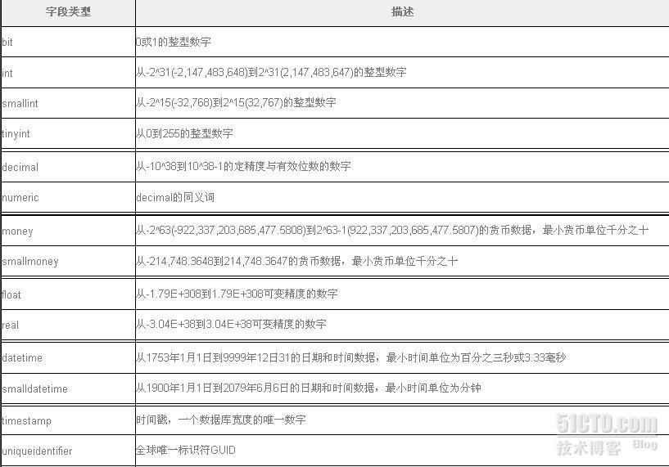
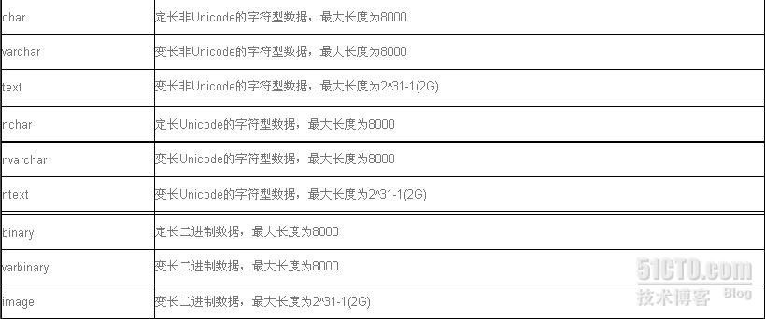

 | SYBASE的字段类型如下：
 | 字段类型描述字段长度及其缺省值
 | Char(Size)
 | 用于保存定长(Size)字节的字符串数据。
 | 每行定长（不足部分补为空格）；最大长度为255字节，缺省值为每行1字节。
 | Varchar(Size)
 | 用于保存变长的字符串数据。其中最大字节长度由(Size)指定。
 | 每行长度可变，最大长度为255字节。数据长度缺省为1
 | Nchar(Size)
 | 多字节字符串。

 | 每行定长（不足部分补为空格）。 长度(Size）是指字符的个数，最大字节数为Size*A@@Nchar Size。
 | Nvarchar(Size)
 | 可变长，多字节字符串。
 | 每行变长。长度(Size）是指字符的个数，最大字节数为Size*A@@Nchar Size。
 | Binary(Size)
 | 固定长度的二进制字符串。
 | 每行定长（不足部分补为空格）；最大长度为255字节，缺省值为每行1字节。
 | Varbinary(Size)
 | 可变长度的长度的二进制字符串。
 | 每行长度可变，最大长度为255字节。数据长度缺省为1
 | Timestamp
 | 用于改变管理的二进制值。
 | 字节数为16
 | Datetime
 | 保存定长的日期时间数据，范围为1753年1月1日到公元9999年12月21日，精度为3微秒间隔。
 | 每行固定为8字节长度。
 | Smalldatetime
 | 保存定长的日期时间数据，范围为1990年1月1日到公元2079年6月6日，精度为分钟间隔。
 | 每行固定为4字节长度。
 | Int
 | 保存整型数据，范围为-2147483647到+2147483647。
 | 最大长度为4字节32 - 1字节或4G。
 | Smallint
 | 保存整型数据，范围为-32767到+32767
 | 最大长度为2字节32 - 1字节或4G。
 | Tinyint
 | 保存整型数据，范围为0到255。
 | 最大长度为1字节。
 | Float
 | 保存浮点数据类型，范围为-2.23E-308到+2.23E-308。
 | 最大长度为8字节。
 | Real
 | 保存浮点数据类型，范围为-1.18E-38到+1.18E-38。
 | 最大长度为4字节。
 | Numeric(P,S)
 | 保存精确数值数据类型，范围为-10E-38到+10E-38,P是精度,总小数位数(1~38),S是小数位(小数位小于等于P)
 | 最大长度为2~17字节。
 | Decimal(P,S)
 | 保存精确数值数据类型，范围为-10E-38到+10E-38,P是精度,总小数位数(1~38),S是小数位(小数位小于等于P)
 | 最大长度为2~17字节。
 | Money
 | 保存货币值数据类型，范围为-922337203685477.5808到+922337203685477.5808
 | 最大长度为8字节。
 | Smallmoney
 | 保存货币值数据类型，范围为-214748.3647到+214748.3647
 | 最大长度为4字节。
 | Text
 | 保存大于255字节的栏或大于2KB页长度的文本数据。
 | 最大长度为2G。
 | Image
 | 保存大于255字节的栏或大于2KB页长度的二进制数据。
 | 最大长度为2G。

参考
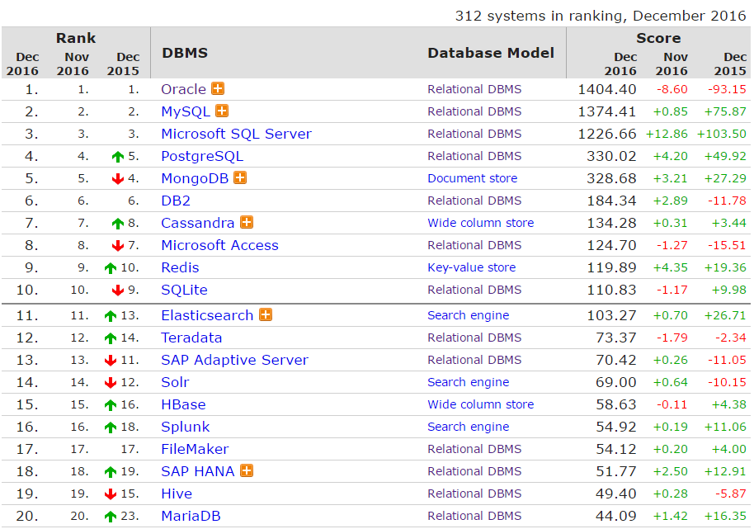
DB-Engines 发布了 2016 年 12 月份的数据库排名。

